Bourg Palette
Y | 29.157402039
X | -63.365825653
Crop.Y | 0
Crop.X | 0
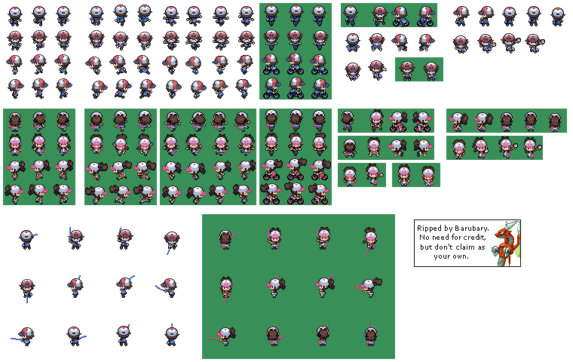
Crop.PictureOffsetY | 29.157375336
Crop.PictureOffsetX | 63.365483761
Nom Image | HeroTest
Nom Image Original | HeroTest_Original
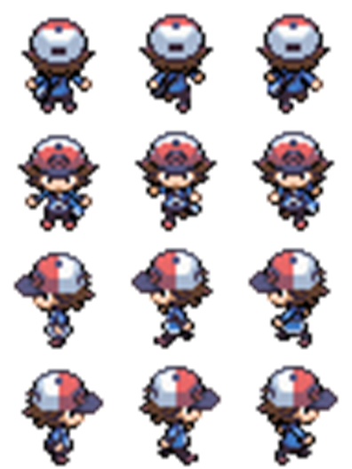

 |  | 56.692913386

 | Direction | Cycle
 | Bas | 0
 | 1
 | Haut | 0
 | Bas | 1
 | Gauche | 2
 | Droite

